Sheet1
版本：0.1.0

键型分类 |  | 各键型属性 |  |  |  |  |  | 路径函数说明
键型 | 说明 | 键型 | 属性 | 类型 | 子属性 | 类型 | 说明 | 适用键型 | 函数 | 说明
planes | 判定面，谱面基本要素，所有键型开始位置的Y轴（纵向）坐标都由其所依赖的判定面决定 | planes | id | int |  |  | 判定面唯一id | plane,hold | Linear | 线性函数
taps | 点键 |  | color | string |  |  | 判定面色带颜色（十六进制颜色码） |  | Sin | 正弦函数（开头不平滑，结尾平滑）
holds | 长按键 |  | sub | list | startT | float | 判定面开始时间 |  | Cos | 余弦函数（开头平滑，结尾不平滑）
slides | 滑键（按住即可） |  |  |  | startY | float | 判定面开始Y轴坐标 | star | Linear | 线性函数
flicks | 划键（支持所有方向，需点划） |  |  |  | endT | float | 判定面结束时间 |  | UpperCir | 向上凸起的1/4圆
stars | 星星（跟maimai机制一致） |  |  |  | endY | float | 判定面结束Y轴坐标 |  | LowerCir | 向下凸起的1/4圆
 |  |  |  |  | Func | enum | 判定面路径函数（Linear, Sin, Cos）
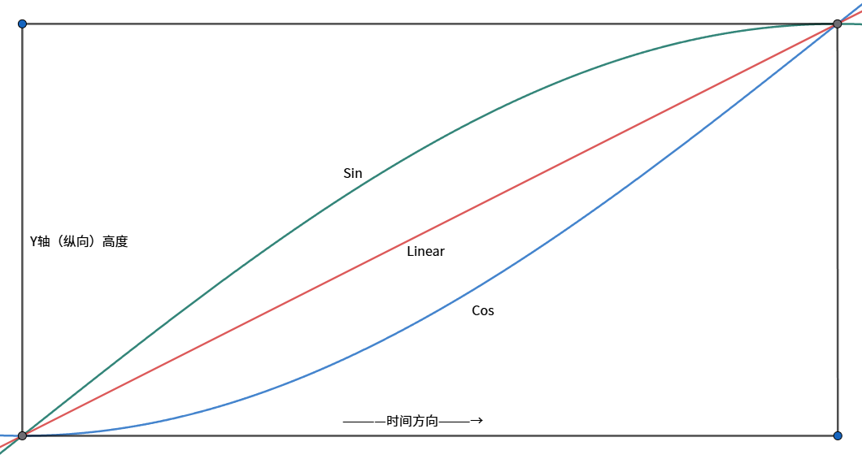
 |  | taps | startT | float |  |  | 点键开始时间
坐标轴 | 坐标范围 |  | startX | float |  |  | 点键开始X轴坐标
X轴（横向） | [-2,2] |  | Size | float |  |  | 点键宽度
Y轴（纵向） | [0,1] |  | Pid | int |  |  | 点键关联判定面id
所有Note的X轴坐标范围不可超限，否则会超出屏幕范围 |  | holds | Pid | int |  |  | 长按键关联判定面id
例如Tap的startX为1.5（对应Tap的中央），那么键宽不可超过1，否则Tap右侧边缘的X轴坐标会超过2 |  |  | id | int |  |  | 长按键唯一id
判定面Y轴坐标可超过1，但需要注意美观与可读性 |  |  | sub | list | startT | float | 子长按键开始时间
 |  |  |  |  | startXMin | float | 子长按键开始X轴左侧坐标
 |  |  |  |  | startXMax | float | 子长按键开始X轴右侧坐标
 |  |  |  |  | endT | float | 子长按键结束时间
 |  |  |  |  | endXMin | float | 子长按键结束X轴左侧坐标
 |  |  |  |  | endXMax | float | 子长按键结束X轴右侧坐标
 |  |  |  |  | LFunc | enum | 子长按键左侧路径函数（Linear, Sin, Cos）
 |  |  |  |  | RFunc | enum | 子长按键右侧路径函数（Linear, Sin, Cos）
 |  | slides | startT | float |  |  | 滑键开始时间
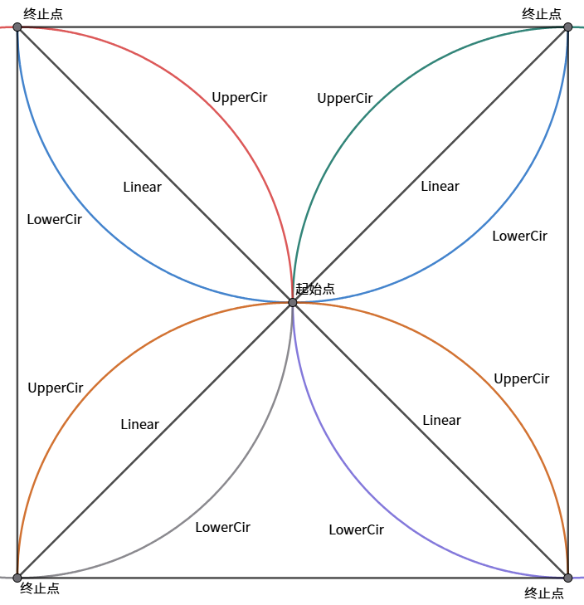
 |  |  | startX | float |  |  | 滑键开始X轴坐标
 |  |  | Size | float |  |  | 滑键宽度
 |  |  | Pid | int |  |  | 滑键关联判定面id
 |  | flicks | startT | float |  |  | 划键开始时间
 |  |  | startX | float |  |  | 划键开始X轴坐标
 |  |  | Size | float |  |  | 划键宽度
 |  |  | Dir | float |  |  | 划键方向（取值0-1，表示0点-12点顺时针方向）
 |  |  | Pid | int |  |  | 划键关联判定面id
 |  | stars | Pid | int |  |  | 星星关联判定面id
 |  |  | id | int |  |  | 星星唯一id
 |  |  | headT | float |  |  | 星星头开始时间
 |  |  | sub | list | startT | float | 子星星开始时间
 |  |  |  |  | endT | float | 子星星结束时间
 |  |  |  |  | startX | float | 子星星开始X轴坐标
 |  |  |  |  | startY | float | 子星星开始Y轴坐标
 |  |  |  |  | endX | float | 子星星结束X轴坐标
 |  |  |  |  | endY | float | 子星星结束Y轴坐标
 |  |  |  |  | Func | enum | 子星星路径函数（Linear, UpperCir, LowerCir）

